Munka1
TERMÉK | Friss csirkecomb |  | Üzemi cikkszáma | Term.spec.száma
Név |  |  |  | EAN 128
Kiszerelés | lédig, műa.rekesz 12 kg |  | 11130010000 | 151

Kidolgozási mód | Csontos, bőrös egész csirkecomb

Minőségi jellemzői | Permetezéses előhűtéssel hűtött, osztályozatlan darabolt termék. A termék hűtésen kívül más kezelésen nem esett át. A termék megfelelően izmolt, nem tartalmazhat idegen szennyeződést. Mentes idegen szagtól, elszíneződéstől. A gyártásközi termék kereskedelmi forgalomba nem kerül. |  |  | Termék fotó
 |  |  |  | 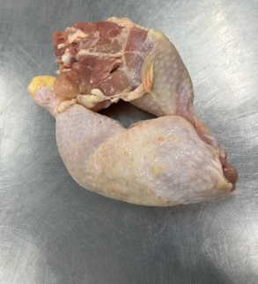

Minőséget nem kizáró okok | Max. 4-5 db kis toll, pihe és kisebb, nem feltűnő vérfolt előfordulhat a bőrön. A részek lehetnek sérültek, bevérzettek, igényelhetnek utótisztítást.Farcsont darabot tartalmazhat.

Szorta | nincs | Megengedett tömegeltérés |  | nincs

Fogyaszthatósági napok száma | 7 | Tárolási és szállítási hőmérséklet | (-2) - (+4) °C | PID/PLU: 151

Egyedi csomagolóanyag, vagy bélelő fólia paraméterei | fajtája | Rekeszbélelő zsák
 | cikkszáma | PZSN1 | Egyedi csomagolás
 | szélessége (mm) | 2*160 | nettó tömege (kg) | 0
 | hosszúsága (mm) | 600 | tára tömege (kg) | 0.013
 | magassága (mm) | 730 | bruttó tömege (kg) | 0.013
 | egyedi tömege (g) | 13 | Megengedett tömegeltérés | 0
 | vastagsága (µ) | 12

Egyedi csomagolás jelölése

 | A terméknek nincs egyedi csomagolása

Gyűjtő csomagolóanyag paraméterei | fajtája | M 10-es műanyag rekesz
 | cikkszáma | 000 | Gyűjtőcsomagolás
 | szélessége (mm) | 400 | nettó tömege (kg) | 12
 | hosszúsága (mm) | 600 | tára tömege (kg) | 1.263
 | magassága (mm) | 130 | bruttó tömege (kg) | 13.263
 | egyedi tömege (kg) | 1.25 | Megengedett tömegeltérés | 0
 | vastagsága | --

Szállítási kiszerelés adatai | Alátét típusa | H1 műanyag raklap
 | Alátét mérete | 800*1200*166 mm
 | Alátét tömege | 18 kg
 | Rekeszek / sor | max 12
 | Oszlop / raklap | 4
 | Rakalp / rekesz | max 48
 | Rakat magasság | max. 2132 mm
 | Rakat rögzítése | övező fólia
 | Rakat jelölése | Vonalkódos raklap jelölő címke

QR kód
Gyűjtő csomagolás jelölése | Gyártó: Mecsek Baromfi Kft. 7345 Alsómocsolád Hrsz 033.
 | Friss csirkecomb
 | Permetezéses előhűtéssel hűtött "A" osztályú termék, származási hely: Magyarország
EAN 128 vonalkód (01)059959670000XX(15)xxxxxx ( 3102)xxxxx
 | Fogyasztható: NN HH ÉÉÉÉ
 | (-2) - (+4) °C között szállítva és tárolva.
 | Tételszám:123456789012345
 | Nettó tömeg: 12,000 kg

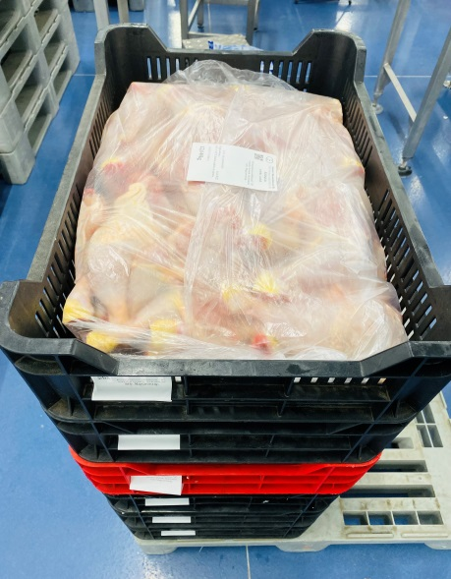
Egyedi csomagolás fotó Gyűjtő csomagolás fotó
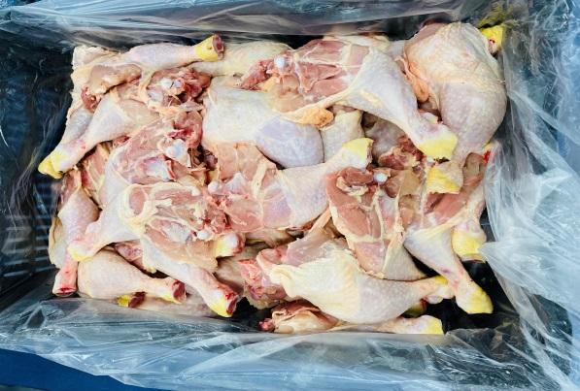
Jogszabályi megfelelés
Az EURÓPAI PARLAMENT és a TANÁCS 2002. január 28-i 178/2002/EK RENDELETE az európai élelmiszerjog általános elveinek és követelményeinek megállapításáról, az Európai Élelmiszerbiztonsági Hatóság létrehozásáról és élelmiszerbiztonsági ügyekben alkalmazandó eljárások megállapításáról
2008. évi XLVI. törvény az élelmiszerláncról és hatósági felügyeletről
AZ EURÓPAI PARLAMENT ÉS A TANÁCS 853/2004/EK RENDELETE (2004. április 29.) az állati eredetű élelmiszerek különleges higiéniai szabályainak megállapításáról
A BIZOTTSÁG 543/2008/EK RENDELETE (2008. június 16.) a baromfira vonatkozó egyes forgalmazási előírások tekintetében az 1234/2007/EK tanácsi rendelet végrehajtási szabályairól,
A BIZOTTSÁG 2073/2005/EK RENDELETE (2005. november 15.) az élelmiszerek mikrobiológiai kritériumairól
4/1998. (XI. 11.) EüM rendelet az élelmiszerekben előforduló mikrobiológiai szennyeződések megengedhető mértékéről
A BIZOTTSÁG 1881/2006/EK RENDELETE (2006. december 19.) az élelmiszerekben előforduló egyes szennyező anyagok felső határértékeinek meghatározásáról
AZ EURÓPAI PARLAMENT ÉS A TANÁCS 1169/2011/EU RENDELETE (2011. október 25.) a fogyasztók élelmiszerekkel kapcsolatos tájékoztatásáról,
A BIZOTTSÁG 1337/2013/EU VÉGREHAJTÁSI RENDELETE (2013. december 13.) az 1169/2011/EU európai parlamenti és tanácsi rendelet alkalmazási szabályainak a friss, hűtött vagy fagyasztott sertés-, juh-, kecske- és baromfihús származási országa vagy eredete helyének feltüntetése tekintetében történő megállapításáról
36/2014. (XII. 17.) FM rendelet az élelmisz kel kapcsolatos tájékoztatásról
13/2008. (VIII. 8.) NFGM-FVM együttes rendelet az előrecsomagolt termékek névleges mennyiségére vonatkozó szabályok megállapításáról és azok ellenőrzési módszereiről

Energiatartalom 100 g termékre számítva | Energia | 211 kcal | Zsír | 15,2 g
 | Fehérje | 17,3 g | Só | 0,05 g
 | Szénhidrát | 0 g

Termék mikrobiológiai kritériumok a 4/1998 EüM rendelet szerint
Salmonella | m: -, M: 0/25 g |  | E coli | m: 50/g, M: 5x102
Mikrobaszám | m: 106, M: 107 |  | S. aureus | m: 102, M: 103

Készítette: Élemiszerbiztonsági csoport, Ellenőrizte: Élelmiszerbizonsági vezető |  |  |  | Készült: 2022.09.01.

Jóváhagyta: Kereskedelmi vezető

